Meubilair assortiment
Locatie | Verzamelmeubilair kunsten: ABK, Toneelacademie en Conservatorium
 | Maastricht
Aantal studenten
Aantal medewerkers
Toekomstige projecten | Verbouwing MAIA

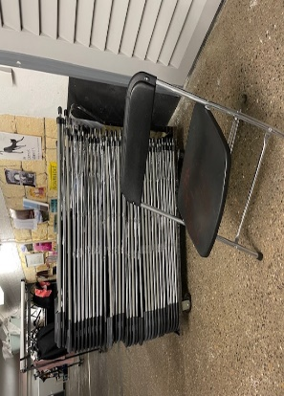
Meubelgroep | Algemene beschrijving | Referentiebeeld
Klapstoel

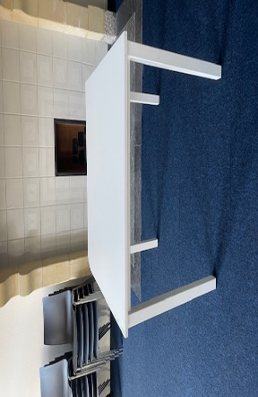
4-pootstafel | 4-poots vergadertafel
 | afmetingen: 80 cm x 80 cm

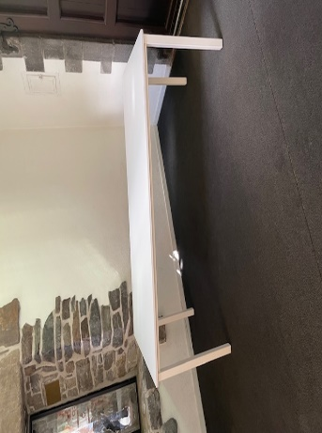
4-pootstafel | 4-poots vergadertafel
 | afmetingen: 180 cm x 80 cm

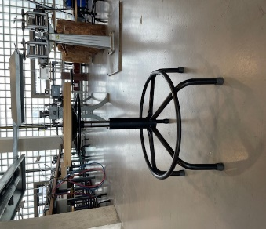
Werkplaatskruk | Voorzien van gasveer

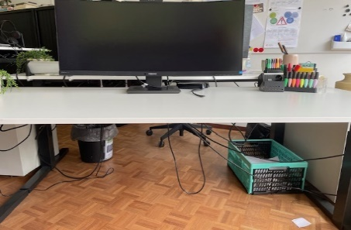
Bureau | Bureau 180 cm x 80 cm
 | Wit melamine blad en zwart onderstel
 | Inclusief kabelgoot

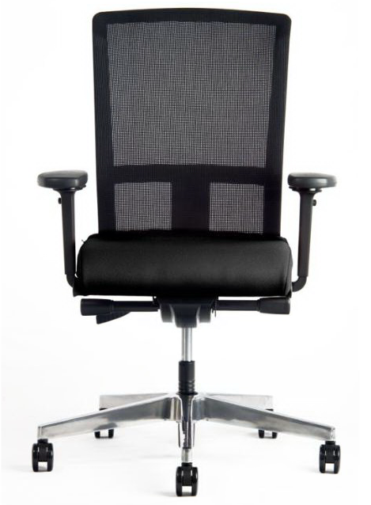
Bureaustoel | Interstuhl Model Se7en
 | Rugleuning in netbespanning
 | zitting in stoffering Lucia

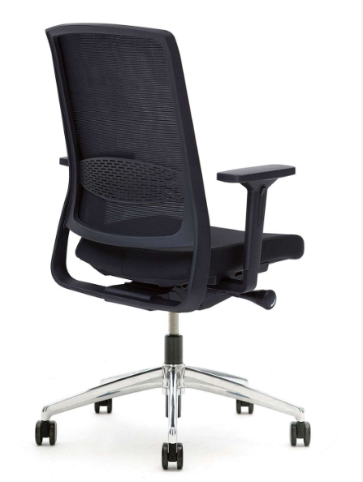
Bureaustoel | Gispen Zinn
 | NPR1813 bureaustoel op
 | kolomonderstel.
 | met 4D armleggers
 | en kunststof beugel zwart
 | Zithoogteverstelling 39,1-55,6 cm
 | Bewegingsmechanisme: synchro mechaniek
 | met quick adjustment in kunststof behuizing
 | met zitdiepteverstelling 37,0-49,2 cm
 | Zitting gestoffeerd, netweave rug
 | met instelbare lendesteun
 | stofkleur netbespanning 7319 Runner zwart 60999
 | stofkleur zitting 8219 Xtreme Havana YS009
 | op kunststof kruisvoet
 | met harde wielen of zachte wielen

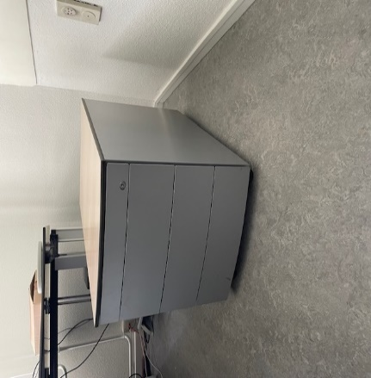
Ladeblok | Voortman verrijdbare ladenblokken 2 of 3 laden.
 | Kleur aluminium
 | Formaat 53x44x59cm

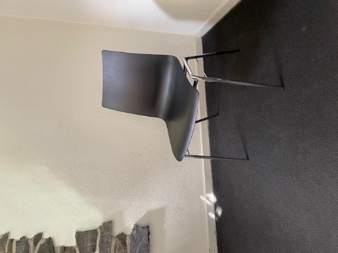
Vergaderstoel | Haworth 6230 met dynamische rug
 | Alu poten - geen armleggers
 | Kleur zitting en rug lichtgrijze kleur, code TR-07

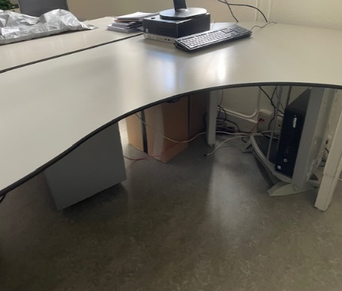
Bureau | Voortman bureau
 | Afmeting :180 cm x 120 cm x 80 cm
 | Blad : volkern
 | Kleur : wit
 | Inclusief kabelgoot 180cm

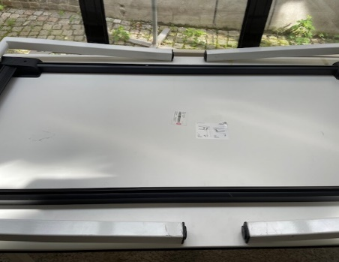
4-poots klaptafel | Afmetingen: 80 cm x 80 cm
 | 160 cm x 80 cm

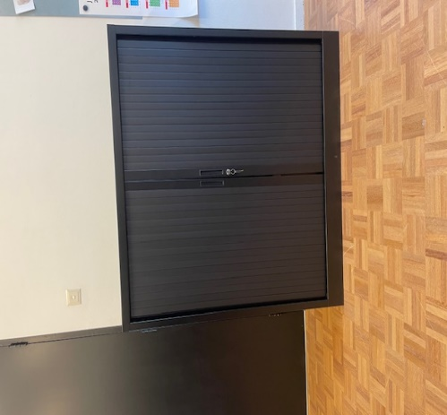
Roldeurkast | roldeurkast 135 cm x 120 cm
 | Kleur zwart
 | incl. 3 legborden

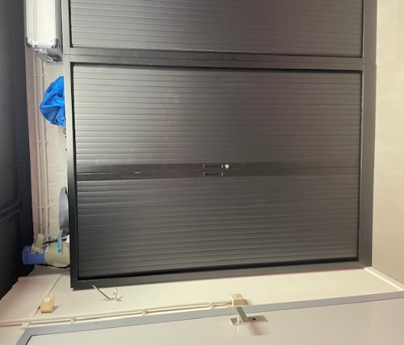
Roldeurkast | Roldeurkast 198 cm x120 cm
 | Kleuren zwart en grijs
 | incl. 4 legborden

Sfeerimpressie onderwijsgebouw
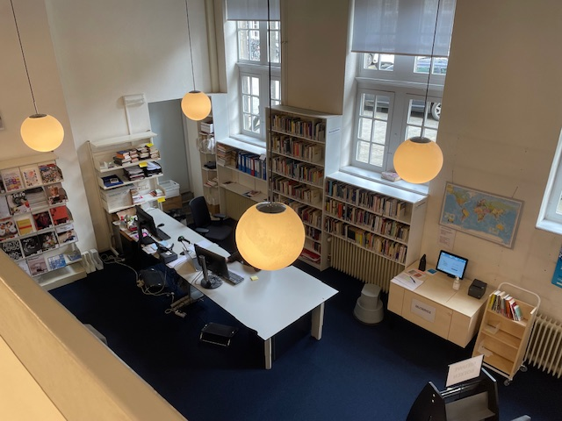
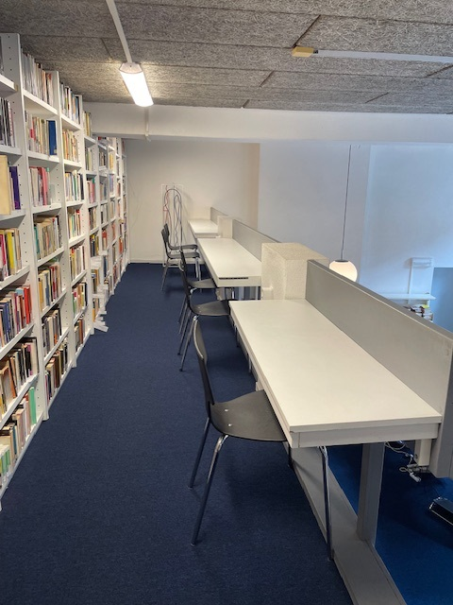
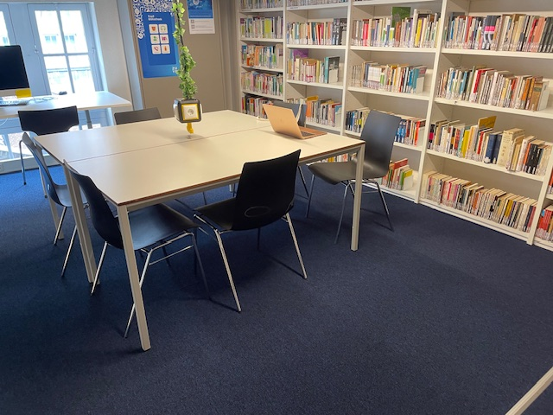
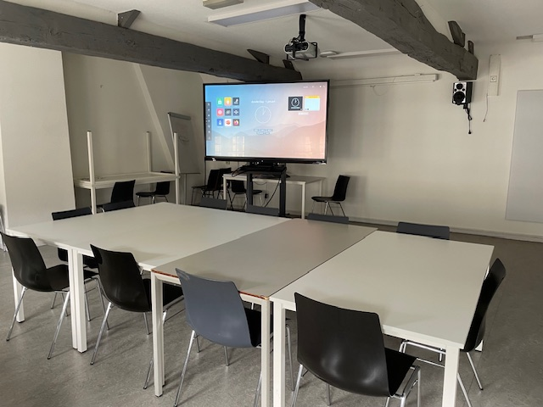
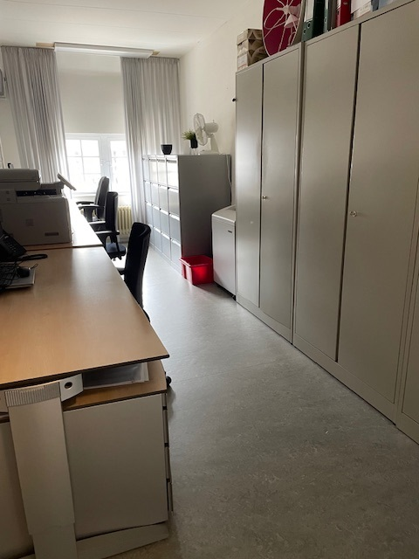
Restaurant Refresh

